numpy
元素个数 | np.size(x) | 获取元素总个数
按列拼接 | np.vstack((a,b)) | 把两个数组竖着拼接
按行拼接 | np.hstack((a,b)) | 把两个数组横着拼接
最小值下标 | np.argmin(array) | 给出最小值的下标
拼接函数 | np.concatenate((x,y),axis=0) | axis=0按行拼接，要求列数相同 axis=1按列拼接，要求行数相同
转置函数 | x.shape(-1,1),b=np.transpose(x) | transpose操作依赖于shape参数,对于一维的shape不起作用
转置函数 | b=a.reshape(1,-1) | 转置为1行
去重函数 | np.unique(array/series) | 去除数组/序列的重复元素
等差数组 | np.linspace(a,b,k,endpoint=False) | a到b，k等分
标准差函数 | np.std(a, ddof = 1) | 标准差，ddof=1表示无偏，默认0
设置精度函数 | np.set_printoptions(precision=3) | 设置精度
维数 | np.ndim(x) | 返回维数
矩阵点积 | np.dot(x) | 矩阵乘积
随机选择 | np.random.choice(a, size=None) | 从a个数据中随机选择size个
空数组 | np.empty((m,n),dtype=float) | 行列是元组输入
查看numpy版本 | np_version | 版本
numpy配置说明 | np_show_config
创建s长度空向量 | np.zeros(s)(m,n)
内存大小 | np.size/itemsize
查看add函数帮助 | np.info(numpy.add)
重置形状 | np.resize(m,n)
删除指定小标的元素 | np.delete(array,n)
数组分割 | np.array_spiilt(array,n) | 等分成n份，如果最后不等分不影响返回值
定义值域范围 | np.arange(m,n,k) | arrange函数用于创建等差数组，可以接受1、2、3个参数。 | # 1：参数值为终点，起点值默认为0，步长值默认为1 a = np.arange(6) #[0 1 2 3 4 5] #2：第一个为起点，第二个为终点，步长值默认为1 a = np.arange(3,7) #[3 4 5 6 ] #3：第一个为起点，第二个为终点，第三个为步长。步长可以用小数。 a = np.arange(0, 2, 0.1) #[ 0. 0.1 0.2 0.3 0.4 0.5 0.6 0.7 0.8 0.9 1. 1.1 1.2 1.3 1.4 1.5 1.6 1.7 1.8 1.9]
逆序 | s=s[::-1] | 逆序输出
逐个比较元素 | c=(a==b) | d=c.any() #只要有一个TRUE，就返回TRUE e=c.all() #必须都是True，才返回True，否则返回False
3×3的矩阵且0-8 | np.arrange(9).reshape(3,3)
找到数组非零元素的索引 | np.nonzero([1,2,3,0,2,0,0])
单位矩阵 | np.eye(3)
随机数组 | np.random.random(3,3,3)
最大值最小值
求平均
二维数组，边界值1其余值0 | array(1:-1,1:-1) | s=np.ones((10,10)),s[1:-1,1:-1]=0
对数组添加用0填充的边界 | np.pad(s,pad_width=1,mode='constant',constant_vlues=0)
归一化 | (x-min)-(max-min)
加减乘除 | np.add/negative/,ultiply.divide(out=)
取整 | np.floor/ceil/astype/trunc(s)
 | np.fromiter
等分线性序列,不包括端点a,b
排序 | np.sort
求和 | np.sum
检查两个数组是否相等 | np.allclose/np.array_equal
替换数组最大值 | s.argmax()
生成指定长度的单位行数组 | np.ones(len,np.int)
结构化数组用0-1覆盖x,y | np.meshgrid(x,y)，替代右图程序功能 将x每一个元素与y的每一个都组成坐标对 x = np.array([0, 1, 2]) y = np.array([0, 1]) X, Y = np.meshgrid(x, y)即可替代右程序，只需一行元素即可 | import numpy as np import matplotlib.pyplot as plt x = np.array([[0, 1, 2], [0, 1, 2]]) y = np.array([[0, 0, 0], [1, 1, 1]]) plt.plot(x, y,color='red',marker='.', linestyle='') plt.grid(True)，plt.show() # 同一y方向的会连接在一起 | 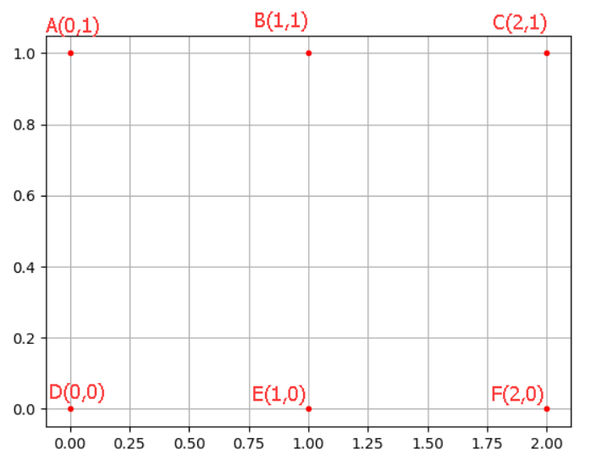
浮点数变整型 | s.astype(np.float32,copy=False)
数组任意两行交换 | s[[0,1]]=A[[1,0]]
多维数组转换为一维数组 | ravel()、flatten(arrray)、squeeze() | ravel()：如果没有必要，不会产生源数据的副本 flatten()：返回源数据的副本 squeeze()：只能对维数为1的维度降维
从数组的形状中删除单维度条目 | squeeze()
翻转一维数组的元素 | np.flip(array)
拓展数组维度 | np.expand_dims()
连接 | np.r_：是按列连接两个矩阵，就是把两矩阵上下相加，要求列数相等，类似于pandas中的concat() np.c_：是按行连接两个矩阵，就是把两矩阵左右相加，要求行数相等，类似于pandas中的merge()
求矩阵的逆 | np.linalg.inv(array)
数组比较 | np.array_equal(a,b)
等高线 | numpy.random.uniform(low,high,size) | 从一个均匀分布[low,high)中随机采样，注意定义域是左闭右开
颜色风格 | numpy.random.normal(loc=0.0, scale=1.0, size=None) | 均值=0 标准差=0.1的 正态分布
等高线

均匀分布[0,1) | np.random.rand | 通过本函数可以返回一个或一组服从“0~1”均匀分布的随机样本值 随机样本取值范围是[0,1)，不包括1
正态分布 | np.random.randn | 通过本函数可以返回一个或一组服从标准正态分布的随机样本值
返回全1/全0矩阵 | np.ones_like()、np.zeros_like() | 返回一个用0、1填充的跟输入数组 形状和类型一样的数组
 | np.asanyarray | 转换为array格式
 | np.where(condition, [x, y]) | 根据“条件”返回从“x”或“y”中选择的元素
 | np.flipud(img_gray) | 从下到上翻转numpy对象 # flipud: Flip an array vertically(axis=0). # fliplr: Flip an array horizontally(axis=1). # flip(m, 0) is equivalent to flipud(m). # flip(m, 1) is equivalent to fliplr(m).
 | np.allclose(a, b, rtol=1.e-5, atol=1.e-8, equal_nan=False) | 如果两个数组在容差内按元素相等，则返回 True assert np.allclose(im,im1) == True
 | np.clip(a=im,a_max=0,a_min=255,out=None) | 将数组限制在指定范围，超过范围的等于0或255 out指定输出结果的指向数组,要和a大小一致
 | np.vectorize(pyfunc=complex)(freq1.real,freq2.imag) | 生成指定函数方法的向量迭代器,类似于map(func,*iterables)
 | row , col = np.unravel_index(np.argmax(image_corr),image_corr.shape) | 找到展平数组最大处于的位置,然后将其反转得到展平前的位置 print(np.argmax(image_corr) // image_corr.shape[1] ,np.argmax(image_corr) % image_corr.shape[1])
 | np.outer(a, b) | 计算两个向量的外积，可用于生成正态滤波器
 | np.trapz(y, x=None, dx=1.0, axis=-1) | 使用复合梯形规则沿给定轴积分,默认dx=1时 结果等于(首元素+尾部元素)/2+其他元素和
 | y = np.interp(x,xp,fp) | x:要插值的x坐标 xp:数据点的x坐标 fp:数据点的y坐标 返回长度与x相同,即插值的y坐标 exg : x = 2.5 , xp = [1,2,3] yp = [3,2,0]，数据点实际上就是[1,3],[2,2],[3,0],拟合为两段直线,根据计算公式，设两点分别为(x0,y0),(x1,y1)，两点间直线为 y = y0 * (x1-x)/(x1-x0) + y1 * (x-x0)/(x1-x0),故计算第二段直线为 y = 2(3-x)，由于拟合的点为 x = 2.5,则 y = 1.0

plt
plt.plot(x,y) | color | g','r','b','k','w','c','y','m' | 绿红蓝黑白，蓝绿，黄，洋红
 | marker | .',',','o','^','>','<','+','x'
 | linestyle | -','--','-.',':' | 实线，虚线，点画线，冒号
 | markerfacecolor | 标记颜色
 | markersize | 标记尺寸
 | alpha | 0.5 | 透明度
 | label | x' | 图例文字 | 必须在后边加上plt.legend才能显示 设置多个图例只能分别绘制
 | linewidth | 5 | 线宽
 | x,y | np.array([]) | 必须是数组格式 | x=arange(0,2*np.pi,0.02) y=np.sin(x)
plt.legend(("str",))解决图例显示不全 | loc | "upper right/left/center","best", "lower right/left/center" "right/left/center","center left/right" | 图例位置
 | markerscale | 2 | 图例标记为原图标记的多少倍大小
 | fontsize | 12 | 字体大小
 | frameon | TRUE | 是否显示图例边框
 | ncol | default=1 | 图例列的数量
 | shadow | TRUE | 是否添加阴影
 | framealpha | 0.8 | 边框透明度
 | fancybox | TRUE | 图例方角圆角
plt.figure() | dpi | 144 | 分辨率
 | figsize | （10，10） | 图片大小 | 必须放在所有命令之前
 | num | 1 | 图像编号
 | facecolor |  | 背景色
 | edgecolor |  | 边框颜色
 | frameon | TRUE | 是否显示边框
plt.subplot(2,2,1)面向过程

fig,ax=plt.subplots(2,2)面向对象 axs=ax.flatten() axs[0],axs[1]代表0、1个子图 axs[0].plot(x,x) | 也可以不拉直，直接 ax1=ax[0,0],ax2=[0,1] ax3=ax[1,0],ax4=[1,1] ax1.plot(x,x) | 返回两个变量 等价于程序： fig=plt.figure() ax1=fig.add_subplot(221) ax1.plot() | fig：fig.savefig("name.png")

fig=plt.figure()面向对象 ax1=fig.add_axes([left,bottom,width,height]) ax1.plot(x,x) | 图中图，参数为内图从当前背景图 距离左边和底部的比例，以及 内图自身的宽高占据比例 | 调节比例，可以多级嵌套

plt.grid() | b | default=None | 是否显示网格线
 | which | major(default)，minor，both | which="minor"需要设置次刻度线
 | axis | "x","y" | 显示哪个轴的网格线
 | color
 | linestyle
 | linwidth
plt.scatter() | c | 颜色,只有非单一颜色才能让camp起作用 颜色数组必须是整数，且与x长度相同
 | s | 点尺寸，default=20
 | marker | 标记类型
 | cmap | 颜色风格
 | norm | 亮度设置，default=None
 | vmin,vmax | 设置亮度
 | alpha | 透明度
 | edgecolors | 线颜色
plt.title | fontsize | xx-small，x-small’, ‘small’, ‘medium’ ‘large’,‘x-large’, ‘xx-large | 字体大小
 | fontweight | ‘light’, ‘normal’, ‘medium’, ‘semibold’, ‘bold’, ‘heavy’, ‘black | 字体粗细
 | fontstyle | ‘normal’ | ‘italic’ | ‘oblique’ 正常，斜体，倾斜 | 字体类型
 | verticalalignment | center’ , ‘top’ , ‘bottom’ , ‘baseline’ | 垂直对齐方式，bottom可以让标签/标题在外边
 | horizontalalignment | left,right,center | 文字水平对齐方式
 | rotation | vertical,horizontal 也可以为数字 | 旋转角度
 | alpha
 | backgroundcolor |  | 标题背景颜色
 | bbox=dict() | boxstyle=round/rarrow | 方框外形
 |  | facecolor | 背景颜色
 |  | edgecolor | 边框线条颜色
 |  | alpha
 |  | lw | 线的粗细
plt.annotate('str') | str |  | 标注的文字
 | xy | (3,1) | 标注点坐标
 | xycoords | default="data"
 | xytext | (x,y) | 标注文字坐标
 | arrowprops=dict() | facecolor | 箭头颜色
 |  | shrink=0.05 | 移动提示， 使其离注释点和文本一些距离
 |  | width=2 | 箭线宽度，以点为单位
 |  | frac=0.2 | 箭头头部所占据的比例
 |  | headwidth=10 | 箭头宽度，以点为单位
 | horizontalalignment | right' | 水平对齐方式
 | verticalalignment | top' | 垂直对齐方式
 | fontsize | 40 | 字体大小
plt.arrow(x,y,dx,dy) | facecolor | 箭头颜色
 | x,y | 起始坐标
 | head_width | 头部宽度
 | head_length | 头部长度
 | edgecolor | 箭身颜色
 | width | 身体宽度，要比head_width小
plt.arrow | length_includes_head=True | 增加的长度是否包含箭头部分
 | shape | ‘full’, ‘left’, ‘right’(default: ‘full’) | 箭头是否全部显示 full 完整显示 left左半部 right 右半部
 | color | 整体颜色，优先级大于上述两个颜色
 | alpha | 透明度
 | antialiased | TRUE | 不带锯齿
 | hatch | {’/’‘’‘|’‘-‘‘+’‘x’,‘o’,‘.’‘*’ | 箭头部分的填充形状
 | overhang | default=0 | 会改变箭头部分的形状
 | dx,dy | 箭头两端距离差
plt.gca() | plt.gac().plot(x,x)

plt.ylim(ymin,ymax) | 坐标上下限

plt.xlabel("str") | fontsize
 | verticalalignment
 | horizontalalignment
 | rotation | vertical,horizontal 也可以为数字
plt.yticks(()) | 不设置刻度 | plt.xticks(np.linspace(-np.pi,np.pi,20)) 设置20个刻度标，x为100个，这里20个，或者丰富些plt.xticks(x)也可
 | locs | 显示标注的地方，数组格式
 | [labels] | plt.xticks(x,())不显示任何值 labels可以赋予其任意其它的值，如人名，月份等 圆括号，数量最好与x数量一致 | plt.xticks(x,('Tom','Dick','Harry','Sally','Sue','Lily','Ava','Isla','Rose','Jack','Leo','Charlie')) | calendar.month_name[1:13]显示月份 calendar.day_name星期
 | color
 | rotation
plt.tick_params | axis | x,y,both | 只设置x轴或y轴，或同时
 | which | major，minor，both | minor刻度尺比较小 | 主刻度线、副刻度线类似于厘米尺CM与MM的区别
 | width/length | 刻度线宽度/长度
 | color | 刻度线颜色
 | direction | in，out，inout | 刻度线显示在绘图区内侧、外侧以及同时显示
 | pad | pad=1 | 设置刻度线与标签间的距离
 | labelcolor | 刻度线标签颜色
 | colors | 同时设置刻度线和标签颜色
 | labelsize | 刻度线标签的字体大小 | medium，large，15
 | bottom/top/left/right | TRUE | 刻度线是否显示
 | labelbottom/labeltop/labelleft/labelright | TRUE | 刻度线标签是否显示

plt.axes().get_xaxis().set_visible(False) | 隐藏坐标轴

子图间距 | plt.subplots_adjust(wspace=0.4, hspace=0.4)

plt.tight_layout() | 自动调整子图参数,使之填充整个图像区域

cmap=plt.get_cmap('summer_r') | 获取颜色

matplotlib.pyplot contourf()函数 | coutour([X, Y,] Z,[levels], **kwargs) contour和contourf都是画三维等高线图的，不同点在于contour() 是绘制轮廓线，contourf()会填充轮廓 | 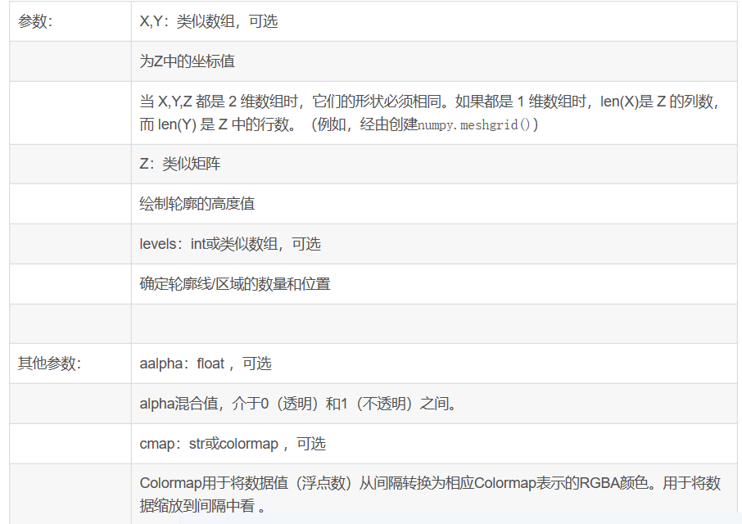

plt.axis([xmin,ymin,ymin,ymax]) | 设置坐标范围

基于面向对象的命令 | set_title()
 | set_xlim()
 | set_xticks(()) | 不带坐标刻度
 | set_xlabel()
 | ax.scatter()
 | ax.plot()

 | ax.legend()

sns.pairplot() | 1、dataframe 2、hue：针对某列进行分类 3、kind：控制非对角线上的图的类型，可选"scatter""reg" ，散点图和回归图 4、diag_kind：控制对角线图的类型，可选"hist""kde""auto" 5、markers：控制散点图的样式，形如["+", "s", "D"] 6、palette：控制色调，"husl" 7、vars：单独用vars参数选择两种属性，形如vars=["Pregnancies","Glucose"] 非对角线是vars中互为横纵坐标，对角线是自身 8、x_vars：用x_vars和 y_vars参数指定 9、y_vars：x_vars和y_vars要同时指定 指定的x_vars中的每一个会与y_vars中的每一个进行配对 10、corner ：只有下三角图像
relplot(x,y,data,hue,size,kind,...) =scatterplot+lineplot

python自带函数汇总
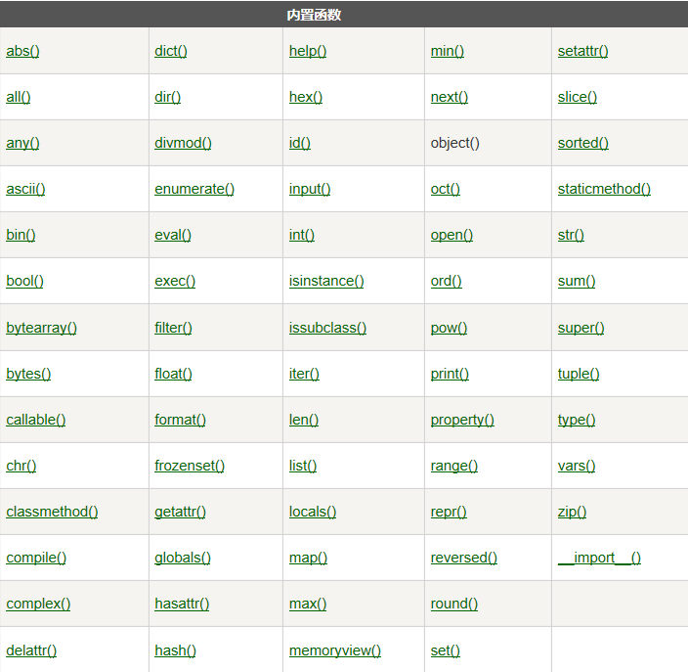
列表操作(list) | a用中括号"[]"定义 | list1=['H','E','L','L','O'] list2=['1','2','3','4'] list1.append(list2) ['H','E','L','L','O',['1','2','3','4']]
a.append(x) | 尾部添加元素，只能在列表操作，x也可以是列表 被追加的元素在List中保持着原结构类型 | list1.extend(list2) ['H','E','L','L','O','1','2','3','4']
a.extend (x)
list1+list2 | 将两个list相加，会返回到一个新的list对象 append,extend,insert没有返回值直接修改原数据对象
del a[0] | 删除第1个
a.remove(x) | 移除指定的x
a = ['a', 'b', 'c'],n = [1, 2, 3] x = [a, n],x[0][1]='b' | 使用嵌套列表
np.take(a,indices) | 根据indices提供的索引寻找a中对应的元素
a.insert(1,3) | 在第1个位置插入3
a.pop([index=-1]) | 移除尾部元素,默认最后一个元素,并且返回该元素的值
a.extend(b) | 将列表b添加到a后边
a.count(x) | 统计x在a中出现的次数
a.sort() | 默认从小到大排序，sort函数调用其没有返回值，会影响源列表本身
a.sorted() | 排序，不会影响源列表
a.sort(reverse=True) | 从大到小排序
a.sort(reverse=True,key=len) | 按照关键字如长度从大到小排序
a1=sorted(a) | 可以返回新的值
a.argsort() | 数组值从小到大的索引值
a.reverse() | 逆序输出
len(x) | 对多维而言返回行个数，一维返回元素个数
a.clear() | 清空列表
a.copy() | 复制列表
list.index(x) | 获取该元素的下标

元组操作(Tuple) | a用圆括号"()"定义，定义后不能再改变
tup3 = "a", "b", "c", "d" | 不需要括号也可以
a.count(x) | x的个数
tuple.index(x,start) | 从start以后查找x的位置
tuple1+tuple2 | 连接
tup1 = () | 空元组
tup2 = (20,) | 一个元素，需要在元素后添加逗号

矩阵操作 | mat类型
a=np.mat('4 3; 2 1') | 定义方式：引号，分号
a*b | 矩阵乘法
a.*b | 点乘
a**2 | 矩阵平方
a.mean(1) | 对行求平均，得到列向量，每列都减去该列

数组操作（array） | array类型
a=np.array([[4,3],[2,1]) | 圆括号加中括号
a*b | 点乘，对应元素
np.dot(a,b) | 矩阵乘法
a**2 | 元素平方
a.mean(1) | 对行求平均，得到行向量，每行减去该行
a.push(44,55) | 数组后边插入元素
a.unshift(44,55) | 数组前边插入元素
a.splice(index,howmany,item1,.....,itemX5) | index是索引，howmany是删除多少个元素，后面的item是插入的元素
a.reshape(-1,1) | 输出格式可以变为1列，但是不会影响a本身 可以面向对象，b=a.reshape(-1,1)，输出就是1列，但是依然不影响a本身
a.max(),a.min() | 最值
a.mean() | 平均值
a=shape(-1,1) | 塑形为1行，塑形后len返回的行个数，否则是元素个数
b=a.shape[0] | 返回行列个数

集合(set) | 非空可以使用大括号 { } 或者 set() 函数创建集合
set() | 创建一个空集合 不能用{ }，{ }用来创建一个空字典
a-b/a+b/a&b/a^b | 集合运算差并交补(a,b不同时存在的元素)

字典(dictionary) | 列表是有序的对象集合，字典是无序的对象集合 用 { } 标识，它是一个无序的 键(key) : 值(value) 的集合
a = {'name': 'rb','code':1, 'site': 'com'} | 面向对象构建字典，直接用大括号，name和site是键，后边是值
print (a.keys()) | 输出所有键
print(a.values()) | 输出所有值
a={}，a['one']='1'，a['two']='2'(赋值/索引要加引号) | 面向对象赋值
dict([('Runoob', 1), ('Google', 2), ('Taobao', 3)]) dict(Runoob=1, Google=2, Taobao=3) | 面向过程，采用dict函数，不使用冒号则用小括号和中括号 或者直接小括号+等号
radiansdict.copy() | 返回一个字典的浅复制
key in dict | 如果键在字典dict里返回true，否则返回false

任意类型都可
c[0] is tem[0] | 返回是否相同，bool
type(a) | 查询变量所指的对象类型
del(a) | 删除单个或多个对象
id(x) | 查找变量的内存地址
complex(a,b) | a+bj
str(x) | 将对象 x 转换为字符串
chr(x) | 将一个整数转换为一个字符
ord(x) | 将一个字符转换为它的整数值
int(x),float(x),tuple(x),list(x)
dict(x) | 创建一个字典。x 必须是一个 (key, value)元组序列。
hex(x) | 将一个整数转换为一个十六进制字符串
oct(x) | 将一个整数转换为一个八进制字符串
set(x) | 转换为可变集合
frozenset(x) | 转换为不可变集合
lower() | 转换字符串中所有大写字符为小写.
capitalize(str) | 将字符串的第一个字符转换为大写
dir(x) | 查看x可以执行的操作

数学函数
abs(x)
min/max
math.ceil/floor
math.exp(x)
math.log(math.e) | 默认以e为底
math.log(a,b) | 以b为底a的对数
math.log10(100)
power(x,y) | x**y
round(x,n) | 四舍五入保留到n位小数
sqrt(x)
modf(x) | 返回x的整数部分与小数部分

随机数函数
random.choice(range(10)) | 从序列中序号位0-9的元素中随机挑选一个元素
randrange ([start,] stop [,step]) | 从指定范围内，按指定基数递增的集合中获取一个随机数，基数默认值为 1
random() | 随机生成一个实数在[0,1)范围
seed([x]) | 改变随机数生成器的种子seed。如果你不了解其原理 你不必特别去设定seed，Python会帮你选择seed
shuffle(lst) | 将序列的所有元素随机排序
uniform(x, y) | 随机生成一个实数，它在[x,y]范围内
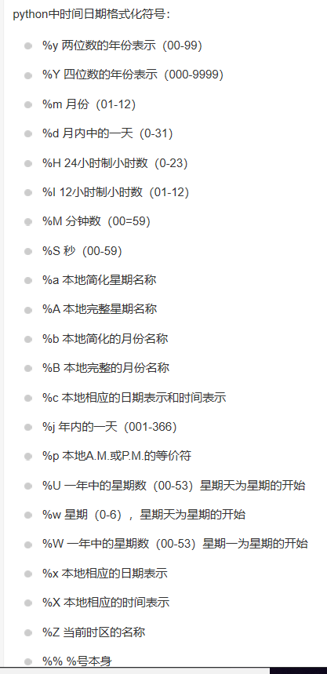
三角函数
acos(x),asin(x),atan(x) | 反余弦正弦正切
sin/cos/tan
hypot(x,y) | 返回欧几里德范数 sqrt(x*x + y*y)
degrees(x) | 将弧度转换为角度,如degrees(math.pi/2) ， 返回90.0
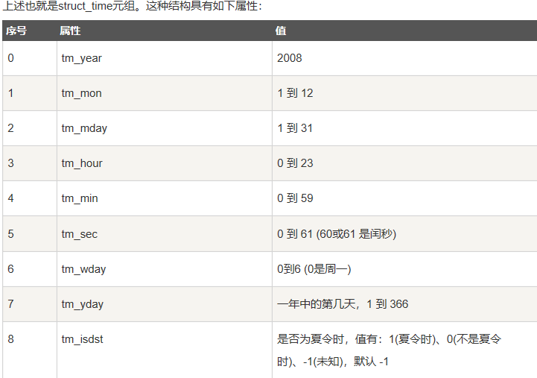
radians(x) | 将角度转换为弧度

时间函数
time.time() | 计时开始和结束
time.localtime(time.time()) | 获取当前时间
time.asctime( time.localtime(time.time()) | 获取格式化的时间 最简单的获取可读的时间模式的函数
print (time.strftime("%Y-%m-%d %H:%M:%S", time.localtime())) | 格式化成2016-03-20 11:45:39形式
print (time.strftime("%a %b %d %H:%M:%S %Y", time.localtime())) | 格式化成Sat Mar 28 22:24:24 2016形式
a = "Sat Mar 28 22:24:24 2016" print (time.mktime(time.strptime(a,"%a %b %d %H:%M:%S %Y"))) | 将格式字符串转换为时间戳
import calendar cal = calendar.month(2016, 1) print ("以下输出2016年1月份的日历:") print (cal) | 打印某月的月历
enumerate（） | 返回数据的索引及其数据，常用于索引

python基本语法
数字类型 | int，bool，float，complex
使用三引号可以指定跨行字符串 | paragraph = """这是一个段落， 可以由多行组成"""
反斜杠可以用来转义，使用r可以让反斜杠不发生转义 | r"this is a line with \n" 则\n会显示，并不是换行。
输出字符串两次 | print(str * 2)
连接字符串 | print(str + '你好')
Python可以在同一行中使用多条语句，语句之间使用分号(;)分割 | import sys; x = 'runoob'
print 默认输出是换行的，如果要实现不换行需要在变量末尾加上 end=""
允许同时为多个变量赋值 | a = b = c = 1，a, b, c = 1, 2, "runoob"

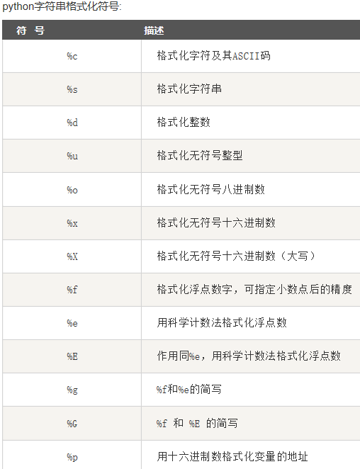
数据类型 | 不可变数据：Number数字+String字符串+Tuple元组 可变数据：List列表，Dictionary字典+Set集合
Python 解释器 | CPython、IPython、Jython、PyPy CPython用C语言开发，官方标准实现 IPython是在CPython基础上得到增强的解释器 Jython 是专为 Java 平台设计的 Python 解释器 PyPy是Python语言的一种快速、兼容的替代实现
% | 取余
** | 乘方
// | 得到整数
"==" | 比较对象是否相等
!= | 比较两个对象是否不相等
">","<=","<",">=" | 逻辑运算符
"+=","-=","*=","%=","/=","**=","//=" | 增强运算符
and,or,not | 与或非
in，not in | 成员运算符
is，is not 类似 id(x) == id(y) ,id(a) != id(b) | 身份运算符用于比较两个对象的存储单元 判断两个标识符是不是引用自一个对象 判断两个标识符是不是引用自不同对象
id(a) | 用于获取对象内存地址
is 用于判断两个变量引用对象是否为同一个， == 用于判断引用变量的值是否相等
字符串格式化 name = 'Runoob','Hello %s' % name | print ("我叫 %s 今年 %d 岁!" % ('小明', 10))

matlab小波去噪
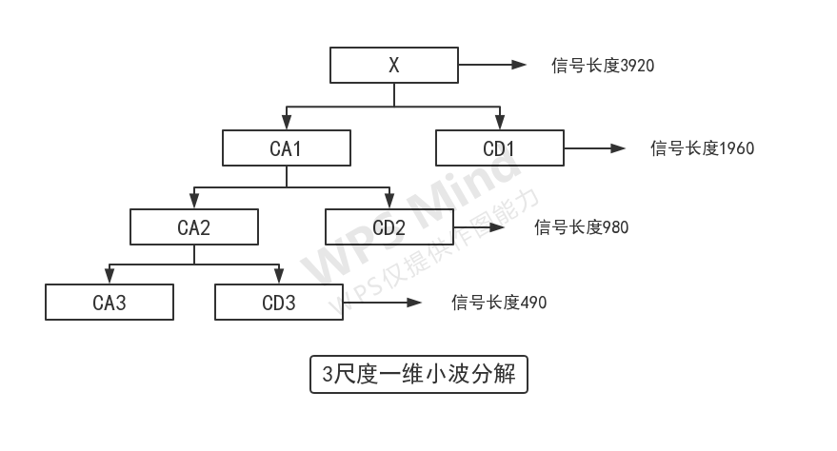
1、一维小波变换 |  |  | 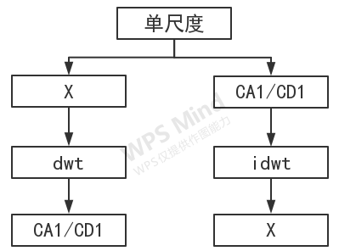
1.1、[CA1,CD1]=dwt(X,wname) 单尺度一维离散小波分解 | 返回近似系数向量CA1(低频)和细节系数向量CD1(高频)
X=idwt(CA1,CD1,'wname') 单尺度一维离散小波重构 | 由近似(低频)分量CA1和细节(高频)分量CD1经小波反变换重构原始信号
1.2、[C,L]=wavedec(X,N,'wname') N尺度一维离散小波分解 C=CA3+CD3+CD2+CD1 L=len(CA3,CD3,CD2,CD1,X) |  |  | 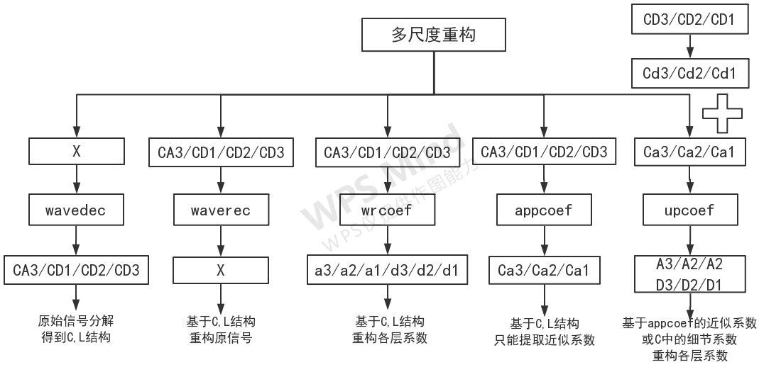
X=waverec(C,L,'db1') N尺度一维离散小波重构 | waverec就是wavedec的反向过程
1.3、Ca=appcoef(C,L,'wname',N) 近似(低频)系数提取函数 基于C,L小波分解后的已有结构 提取分解图中各个近似系数，不能提取细节系数 | Ca1=appcoef(C,L,'db1',1) 从前面小波3尺度分解结构[C,L]中提取尺度1的低频系数Ca1 Ca1与CA1完全相同，说明只是提取作用，把CA1提取给了Ca1
 | Ca2=appcoef(C,L,'db1',2) 从前面小波3尺度分解结构[C,L]中提取尺度2的低频系数Ca2 Ca2与CA2完全相同，说明只是提取作用，把CA2提取给了Ca2
 | Ca3=appcoef(C,L,'db1',3) 从前面小波3尺度分解结构[C,L]中提取尺度3的低频系数Ca3 Ca3与CA3完全相同，说明只是提取作用，把CA3提取给了Ca3
注：wavedec函数不会返回CA2,,CA1的值(C不包括),iwt函数只返回CA1,appcoef函数可以提取Ca1到Can,且Ca1与CA1完全相同 这些函数是互为补充的
1.4、An/Dn=upcoef(O,Can/Cdn,wname,N,L) 计算向量的N步重构系数并返回 0可选a，重构近似系数，选d重构细节系数 这里的Cdn不能通过appcoef得到，是自己定义的 基于系数提取函数appcoef | A1/D1=upcoef(O,Ca1/Cd1,'db1',1,len(X)) 重构后的A1+D1合并就是原始数据X 单尺度是对Ca1,Cd1重构 单尺度时upcoef函数就是idwt逆小波分解函数 因为Ca1=CA1,Cd2=CD2可以理解为对dwt得到的CA1和CD1重构当然会得到s
注：upcoef可以对各层系数重构得到上一级的系数 waverec是将所有层系数混合重构 也不同于upcoef的第一层重构或者idwt 因为waverec舍弃了CA2+CA1 所以waverec叫部分重构,upcoef叫完全重构 | N≠1时,多尺度是对Ca1/Cd1,Ca2/Cd2,Ca3/Cd3重构 A3=upcoef('a',Ca3,'db1',3,ls),D3=upcoef('d',Cd3,'db1',3,ls) A2=upcoef('a',Ca2,'db1',2,ls),D2=upcoef('d',Cd2,'db1',2,ls)
 | A3+D3=A2 A2+D2=A1 A1+D1=X(单尺度等同于idwt)，这样重构原信号时只需要执行第一层重构即可
1.5、X=wrcoef('type',C,L,'wname',N) 基于wavedec分解出来的C,L结构 重构型函数 | 对一维小波系数进行单支重构,type决定是a还是d
wrcoef函数与upcoef函数功能相同,格式不同 a3=A3,a2=A2,a1=A1 d1=D1,d2=D2,d3=D3 有CL时用wrcoef比upcoef方便,不用手动输入细节向量 upcoef可以指定L,wrcoef可以重构C、L的细节系数 | a3=wrcoef('a',C,L,'db1',3)
 | a2=wrcoef('a',C,L,'db1',2)
 | a1=wrcoef('a',C,L,'db1',1);
 | d1=wrcoef('d',C,L,'db1',1)
 | d2=wrcoef('d',C,L,'db1',2)
 | d3=wrcoef('d',C,L,'db1',3)
2、二维小波变换
[CA,CH,CV,CD]=dwt2(X,'wname') | 二维离散小波变换,依次返回的为近似分量 水平细节分量、垂直细节分量和对角细节分量
X=idwt2(CA,CH,CV,CD,'wname') | 信号小波分解的近似信号CA和细节信号CH,CV,CD经小波反变换重构原信号X
[C,S]=wavedec2(X,N,'wname' | 二维信号的N层小波分解,并返回各层的小波系数
X=waverec2(C,S,'wname') | 二维信号的多层小波重构,由多层二维小波分解的结果C、S重构原始信号X
特征提取方法 |  | 描述

小波_多尺度空间能量分布

多尺度控件模的极大值

小波包

适应性小波神经网络

python大型函数
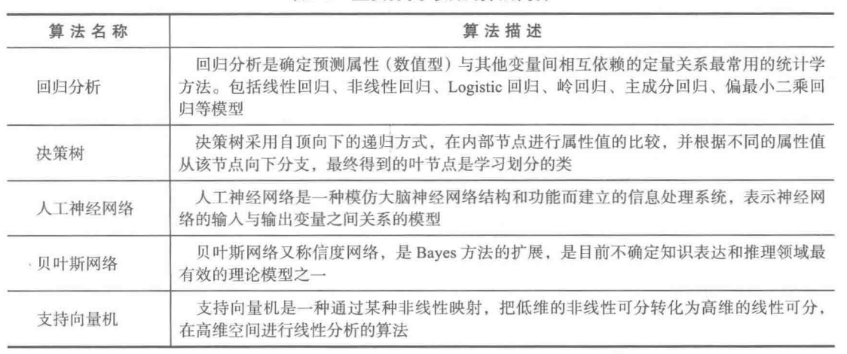
linearsvc | # 1、penalty：指定惩罚中使用的规范，可选l1或l2，l1是导致稀疏的coef_向量，l2与SVC使用标准一致，L1正则化和L2正则化可以看做是损失函数的惩罚项 # 对于线性回归模型，使用L1正则化的模型建叫做Lasso回归，使用L2正则化的模型叫做Ridge回归（岭回归） # L1正则化可以产生稀疏权值矩阵，即产生一个稀疏模型，可以用于特征选择，L2正则化可以防止模型过拟合（overfitting）；一定程度上，L1也可以防止过拟合 # 2、loss：可选hinge和squared_hinge(default)，前者为标准svm损失，SVC采用，后者是标准损失再平方 # 3、dual：默认True，选择算法解决双优化或原始优化问题，当n_samples>n_defaults，首选dual=False # 4、tol：停止公差，default=1e-4 # 5、C：惩罚系数，default=1.0，引入正则化系数C，可以理解允许划分错误的权重（越大，越不允许出错），当C较小时，允许少量样例划分错误 # 6、multi_class：ovr(default) or crammer_singer(优化所有类的联合目标)，很少能够提高准确性并且计算成本更高，选择crammer_singer将忽略loss，penalty和dual # 7、fit_intercept：是否计算此模型的截距，default=True # 8、intercept_scaling：减小正则化对合成特征权重（并因此对截距）的影响，必须增加intercept_scaling，default=1 # 9、class_weight：将类i的参数C设置为SVC的class_weight [i] * C. 如果没有给出，所有课程都应该有一个重量 # 10、verbose：启用详细输出，default=0，如果启用，可能无法在多线程上下文中正常工作 # 11、random_state：在随机数据混洗时使用的伪随机数生成器的种子，可选None or RandomState，如果是RandomState实例，则random_state是随机数生成器; 如果为None，则随机数生成器是np.random使用的RandomState实例 # 12、max_iter：运行的最大迭代次数，default=1000

train-test-split | # 1、x,y为样本特征和样本标签 # 2、test_size：若在0~1之间，为测试集样本数目与原始样本数目之比；若为整数，则是测试集样本的数目 # 3、random_size：随机数种子 # 4、X_train：划分出的训练集数据（返回值） # 5、X_test：划分出的测试集数据（返回值） # 6、y_train：划分出的训练集标签（返回值） # 7、y_test：划分出的测试集标签（返回值) # 8、stratify：none或者array/series类型的数据，表示按这列进行分层采样，为None时，划分出来的测试集或训练集中，其类标签的比例也是随机的； # 不为None时，划分出来的测试集或训练集中，其标签的比例同输入的数组中类标签的比例相同，可以用于处理不均衡的数据集 # 9、shuffle：是否打乱数据的顺序，再划分，默认True | X_train,X_test,y_train,y_test = train_test_split(X_train,y_train,test_size=0.25,random_state=0,stratify=y_train)

pca | #0、PCA(n_components,copy,whiten,svd_solver,tol,iterated_power,random_state) #1、n_components指定降低后的特征维数，默认是min(样本数，特征数)；copy，默认True，False会让原输入数据被覆盖掉 #2、whiten白化会去除变换信号中的一些信息(分量的相对方差尺度)，但在数据有比较强的相关性的假设下，有时可以提高下游估计器的性能，默认False #3、svd_solver SVD求解方法包括四种。auto自动选择求解方法；full使用scipy.linalg.svd来计算SVD分解；randomized使用Halko等人提出的随机SVD方法； # arpack使用scipy.sparse.linalg.svds计算SVD分解，这种方法严格要求0<n_components<min(样本数，特征数)，此时n_components默认为min(样本数，特征数)-1 #4、tol默认0，当svd_solver=‘arpack’，用来设置奇异值的容忍度。 #5、iterated_power，默认auto，当svd_solver=‘randomized’，用来设置计算功率法的迭代次数。 #6、random_state，默认none，svd_solver=‘arpack’或者svd_solver=‘randomized’时，这个参数才起作用。用于产生随机数。 #7、一般情况下只需要设置第一个参数

svm.LinearSVC | # 1、penalty：指定惩罚中使用的规范，可选l1或l2，l1是导致稀疏的coef_向量，l2与SVC使用标准一致，L1正则化和L2正则化可以看做是损失函数的惩罚项 # 对于线性回归模型，使用L1正则化的模型建叫做Lasso回归，使用L2正则化的模型叫做Ridge回归（岭回归） # L1正则化可以产生稀疏权值矩阵，即产生一个稀疏模型，可以用于特征选择，L2正则化可以防止模型过拟合（overfitting）；一定程度上，L1也可以防止过拟合 # 2、loss：可选hinge和squared_hinge(default)，前者为标准svm损失，SVC采用，后者是标准损失再平方 # 3、dual：默认True，选择算法解决双优化或原始优化问题，当n_samples>n_defaults，首选dual=False # 4、tol：停止公差，default=1e-4 # 5、C：惩罚系数，default=1.0，引入正则化系数C，可以理解允许划分错误的权重（越大，越不允许出错），当C较小时，允许少量样例划分错误 # 6、multi_class：ovr(default) or crammer_singer(优化所有类的联合目标)，很少能够提高准确性并且计算成本更高，选择crammer_singer将忽略loss，penalty和dual # 7、fit_intercept：是否计算此模型的截距，default=True # 8、intercept_scaling：减小正则化对合成特征权重（并因此对截距）的影响，必须增加intercept_scaling，default=1 # 9、class_weight：将类i的参数C设置为SVC的class_weight [i] * C. 如果没有给出，所有课程都应该有一个重量 # 10、verbose：启用详细输出，default=0，如果启用，可能无法在多线程上下文中正常工作 # 11、random_state：在随机数据混洗时使用的伪随机数生成器的种子，可选None or RandomState，如果是RandomState实例，则random_state是随机数生成器; 如果为None，则随机数生成器是np.random使用的RandomState实例 # 12、max_iter：运行的最大迭代次数，default=1000 | #print(pca.components_ )#返回具有最大方差的成分,4×6 #print(pca.n_components_)#返回所保留的成分个数n=3 #print(pca.mean_)#通过训练数据估计的每个特征上的均值 #print(pca.noise_variance_ )#在PPCA模型下估计的噪声的协方差 print(pca.explained_variance_)#一个特征向量对应的方差，就是特征值,对应latent #print(pca.singular_values_ )#奇异值，注意奇异值和特征值的区别 #print(pca.explained_variance_ratio_)#返回各主成成分的占比

svm.nusvc | # 1、nu：default0.5，训练误差分数的上限和支持向量分数的下限，区间(0,1) # 2、kernel：default=rbf，其他可选linear、poly、sigmoid、precomputed，callable，如果给出了callable，则它用于预先计算内核矩阵 # 3、degree：default=3 # 4、gamma：default=auto，使用scale则使用1 /（n_features * X.var（））作为gamma的值 # 5、coef0：核函数中的独立项，只在’poly’和’sigmoid’中很重要，default=0.0 # 6、shrinking：是否使用收缩启发，default=True # 7、probability：default=False，是否启用概率估计，必须在调用之前启用它fit， # 8、tol：default=1e-3，容忍停止标准 # 9、cache_size：指定内核缓存的大小(以MB为单位) # 10、class_weight：将类i的参数C设置为SVC的class_weight [i] * C. 如果没有给出，所有课程都应该有一个重量 # 11、verbose：启用详细输出，default=False # 12、max_iter:求解器内迭代的硬限制，或无限制的-1,default=-1 # 13、decision_function_shape：ovo or ovr(default) # 14：randon_state：伪随机数生成器的种子在对数据进行混洗以用于概率估计时使用，RandomState或None(default)

SVM常用函数 | # 1、predict 预测测试样本类别 # 2、predict_probe 返回测试样本属于不同类别的概率 # 3、decision_function 返回测试样本到对应类型的超平面距离 # 4、get_params 获取当前svm函数的各项参数值 # 5、score 获取预测结果的准确率 # 6、set_params 设置svm函数的各项参数 # 7、n_support_ 各类的支持向量个数 # 8、support_ 各类支持向量在训练样本的索引 # 9、support_vectors_ 全部支持向量

svm.SVC | # 1、C:软间隔分类器，惩罚系数，0-1之间，默认1.0，C越大表示此分类器在边界内的噪声点的容忍度越小，分类准确率高，但是容易过拟合泛化能力差 # 2、kernel：核类型，默认rbf，高斯核函数，其它可选线性核函数linear，多项式核函数poly，sigmoid核函数 # 3、degree：多项式核的阶数，默认3，对其他核函数不起作用 # 4、gamma：核函数系数，只对rbf，poly，sigmoid起作用，默认auto，此时值为样本特征数的倒数，即1/n_features # 5、coef0：核函数常数项，只对rbf，sigmoid起作用 # 6、shrinking：是否启用启发式收缩方式，默认为True，可以预知哪些样本起主要作用，只在这些样本训练，不影响训练结果，提高训练速度 # 7、tol：停止训练的误差精度，默认值0.001 # 8、cache_size：默认200 # 9、probability：默认False，决定最后是否按概率输出每种可能的概率，但需要将最后的预测函数改为clf.predict_proba，如果不选择，应该使用decision_function # 10、class_weight：默认None，给每个类别设置不同的惩罚系数C，适用于非均衡问题。 # 11、verbose：是否启用详细输出，默认False # 12、max_iter：最大迭代次数，默认-1，表示不限制 # 13、random_state：默认None，在混洗数据时用于概率估计，没有什么影响 # 14、decision_function_shape：决定分类时采用一对多还是一对一，即ovr还是ovo
sklearn.processing.MinMaxScaler | 数据归一化，数据格式为样本数×维数
sklearn.feature_selection.VarianceThreshold(threshold=0) | 删除所有低方差特征
tran=VarianceThreshold() newx=tran.fit_transform(x) | 训练差异低于threshold的特征被删除，默认值保留所有非零方差特征
from scipy.stats import pearsonr | 皮尔逊相关系数,值介于-1和1之间
NearestNeighbors | # 1、n_neighbors:所要选用的最近邻的数目，相当于knn算法（k近邻算法）中的 k,(default = 5) # 2、radius（半径）:要使用的参数空间范围，在设置此参数时输入的需为浮点数（float） # 3、algorithm{‘auto’, ‘ball_tree’, ‘kd_tree’, ‘brute’}：即用于选取计算最近邻的算法 # auto：根据样本数据自动刷选合适的算法；ball_tree：构建“球树”算法模型；kd_tree：kd树算法 # brute：使用蛮力搜索，即或相当于Knn算法，需遍历所有样本数据与目标数据的距离，进而按升序排序从而选取最近的K个值，采用投票得出结果 # 4、leaf_size：叶的大小，针对算法为球树或KD树而言。这个设置会影响构造和查询的速度，以及存储树所需的内存 # 5、metric：用于树的距离度量。默认度量是Minkowski，p=2等价于标准的欧几里德度量 # 6、p：Minkowski度量参数的参数来自sklearn.emeics.pairwise.pairwise_距离。 # 当p=1时，这等价于使用曼哈顿距离(L1)，欧几里得距离(L2)等价于p=2时，对于任意的p，则使用Minkowski_距离(L_P) # 7、metric_params：度量函数的附加关键字参数，设置应为dict（字典）形式 # 8、n_jobs：要为邻居搜索的并行作业的数量。None指1，除非在 joblib.parallel_backend背景。-1意味着使用所有处理器
NeighborhoodComponentsAnalysis | # 1、n_components：default=None投影空间的首选维度。如果没有，它将被设置为n_features # 2、init：线性变换的初始化。可能的选项有“auto”、“pca”、“lda”、“identity”、“random”和一个numpy形状数组（n_features_a，n_features_b）。 # 3、warm_start：如果之前调用过True和fit，则使用先前调用fit的解作为初始线性转换（n_components和init将被忽略） # 4、max_iter：最大迭代次数，默认50 # 5、tol：公差，default=1e-5 #6、callback：default=None，是否在优化器的每次迭代之后调用此函数，将当前解决方案（展平转换矩阵）和迭代次数作为参数 #7、verbose：default=0，如果为0，则不会打印进度消息。如果为1，则进度消息将打印到标准输出。如果>1，将打印进度消息，并且scipy.optimize.minimize优化最小化将设置为verbose-2 #8、random_state：default=None，伪随机数生成器对象或其种子

python声明库
from matplotlib.pylab import mpl mpl.rcParams['font.sans-serif'] = ['SimHei'] #显示中文 mpl.rcParams['axes.unicode_minus']=False | 有监督学习：分类(多分类)+回归(逻辑回归+岭回归)=K近邻+随机森林与决策树+贝叶斯分类+支持向量机 无监督学习：聚类+
import scipy.signal as signal from scipy import interpolate # emd分解需要的库

from scipy.fftpack import fft,ifft #快速傅里叶变换

from sklearn.decomposition import PCA #主成分分析库

from sklearn import svm #SVM库

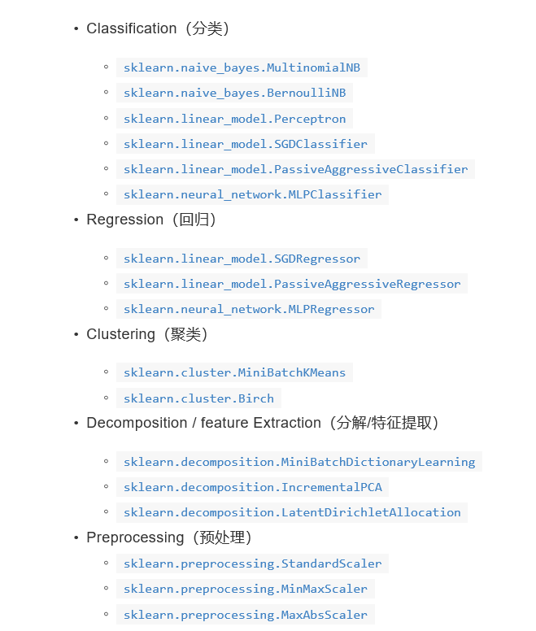
from sklearn import datasets,linear_model,svm #SVM数据集库

from sklearn.model_selection import train_test_split #交叉验证库

import xlrd,import xlwt #excel导入库

import pywt #小波变换库

import geatpy #遗传算法库

import sys sys.path.append(r'C:\Users\Administrator\PycharmProjects\SVM\Alone') from Alone import plot，plot.Plot()即可引用 # 首先要将引用文件所在的文件夹设为root目录 然后将被引用文件所在路径放在sys.path.append 从引用文件夹导入被引用文件

sklearn.preocessing #数据预处理 | x'=(x-min)/(max-min)

from scipy.stats import pearsonr | 皮尔逊相关系数,值介于-1和1之间

from sklearn.neighbors import NearestNeighbors #K近邻

from sklearn.neighbors import (NeighborhoodComponentsAnalysis,KNeighborsClassifier) #最优拟合转换和k近邻

from sklearn.preprocessing import LabelBinarizer | 打标签的包

from sklearn.preprocessing import StandardScaler | 特征缩放

from sklearn.metrics import mean_absolute_error , mean_squared_error ,r2_score | 引入均方根误差和绝对误差以及R2得分

